Sheet1
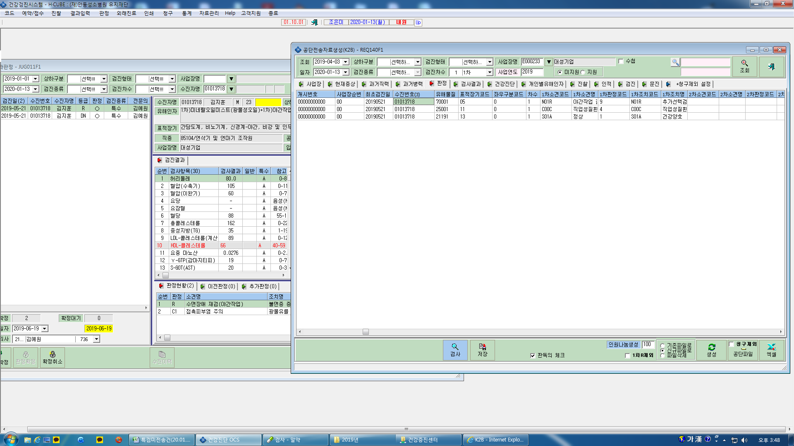
공단자료 생성시 2차 결과가 연계안됩니다

